Physical_Server
Търсене
Търсене
Административна структура | Наименование | Цена на придобиване (лв.) | Дата на пускане в реална експлоатация | Клас->Пълно название | Производител->Наименование | Модел->Наименование | Доставчик->Идентификатор (ЕИК/БУЛСТАТ/ЕГН) | Инвентарен номер | Продуктов (фабричен) номер | Сериен номер | Година на производство | Наличие на гаранция | Срок на гаранционна поддръжка | Начин на придобиване | Код по ЕБК->Наименование | Код по CPV (раздел)->Наименование | Код по CPV (група)->Наименование | Година на закупуване | Статус | Процесор | Тип на шаси | Код по CPV (клас)->Наименование | Код по CPV (категория)->Наименование | Дата на извеждане от експлоатация | Дата на продажба/бракуване/ даряване | Поддържан от->Идентификатор (ЕИК/БУЛСТАТ/ЕГН) | Валидиран? | Размер | Захранване брой | Захранване тип (V) | Брой физически ядра на процесора | Брой логически ядра на процесора | RAID->Пълно название | Тактова честота на процесора (GHz) | Оперативна памет (GB) | Други параметри | Име на домейн контролер | Вид домейн контролер | Дублираност на домейн контролера | IP адрес (начален) | IP адрес (краен) | Име на файл, в който се пази състоянието преди промяната | Производител->Пълно название | Модел->Пълно название
75 | HP ProLiant ML350e Gen8 тест | 500.00 | 2018-05-31 | Hardware | 3com | 3Com AirConnect AP-4111 | 203883365 | 665566 | 1111 | 8888888 | 2018 | Да | 2018-05-31 | Наем | изграждане на инфраструктурни обекти | Компютърни и офис машини, оборудване и принадлежности, с изключение на мебели и софтуерни пакети | Софтуерни пакети за създаване на документи, чертане, обработка на изображения, планиране и повишаване на ефективността | 2018 | Актуален | 5 | Rack-mountable | Софтуерни пакети за интернет и интранет | Централен процесорен блок за обработка на информация | 2018-05-31 | 2018-06-30 | 203232582 | Да | 4 | 6 | 2 | 7 | 7 | RAID 0 | 5 | 900 | тест параметри | 7888 | Master | Да | 123.10.15.20 | 99.10.20.199 | text.txt | 3com Hardware | 3Com AirConnect AP-4111 3com Hardware

Помощна информация
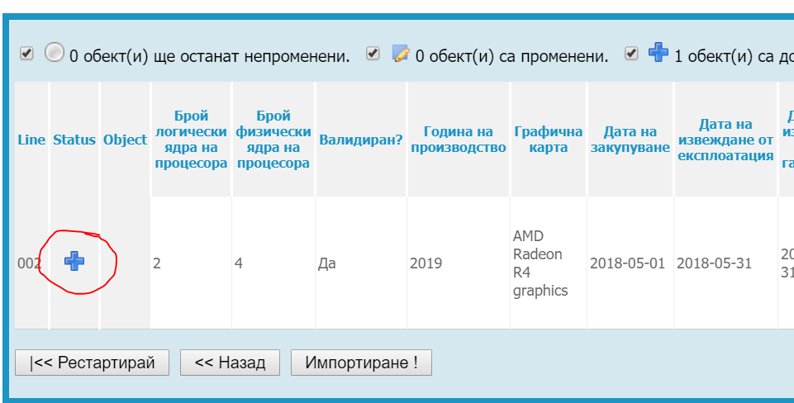
Особенности при попълване на данни
Задължително е попълването на данни само за полетата на син фон. Полетата със сив фон са уникални и задължителни полета получени чрез формула и се попълват автоматично. При въвеждането на данните за да се разпространи формулата на следващите редове трябва да се копира от първия примерен ред.
Особенности при попълване на "Административна структура"
В шаблона трябва да бъде въведен уникален код в поле "Административна структура".
За да попълним кода трябва от меню "Основни" - "Администрации" да изберем желаната администрация.Копираме кода маркиран в жълто след id=xxxxxx
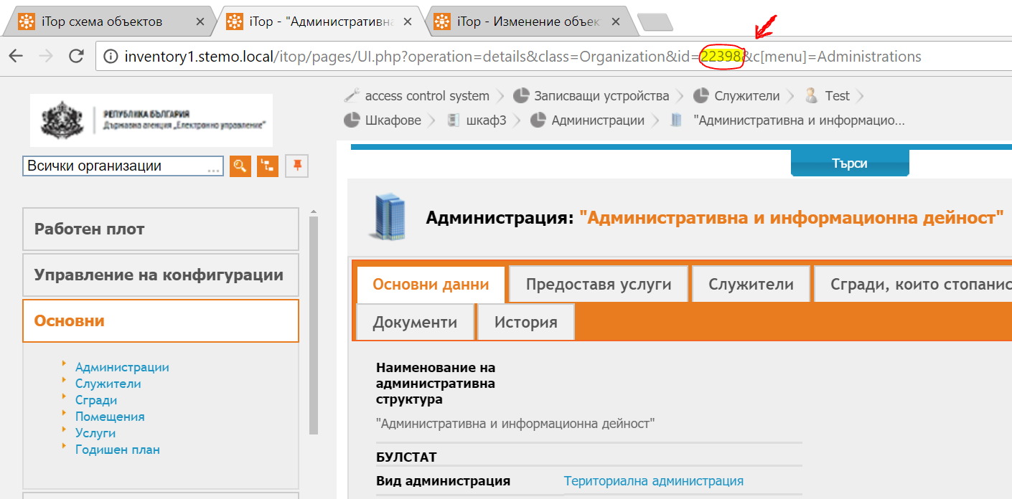

Особенности при въвеждане на производилтел и продукт
В случаите когато не е открит продукт или производител избираме от падащия списък "Друг"

Запазване на файла в CSV формат (Comma delimited)
След попълване на данните шаблона се запазва във формат CSV(Comma delimited). При запазване в CSV формат ексела елиминира останалите sheet-ове без основния
Импорт на данни
От меню "Конфигуриране" -> "Импорт"
Стъпка 1
Избираме файл за импорт в таб "Зареждане от файл". Избираме Cyrilic (windows 1251) и избираме Следащ
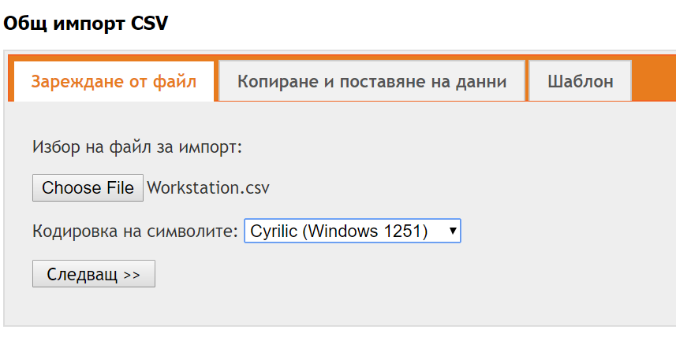

Стъпка 2
Задаваме "Символ на разделител" и "Символ за разделяне на текста". Останлите опции не се променят
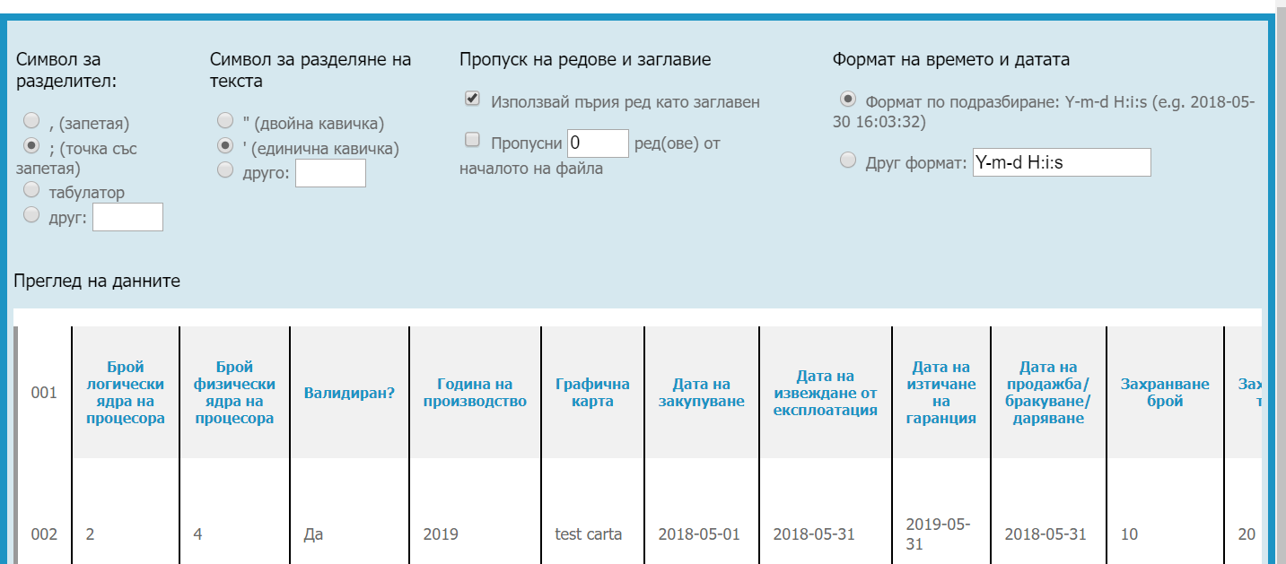

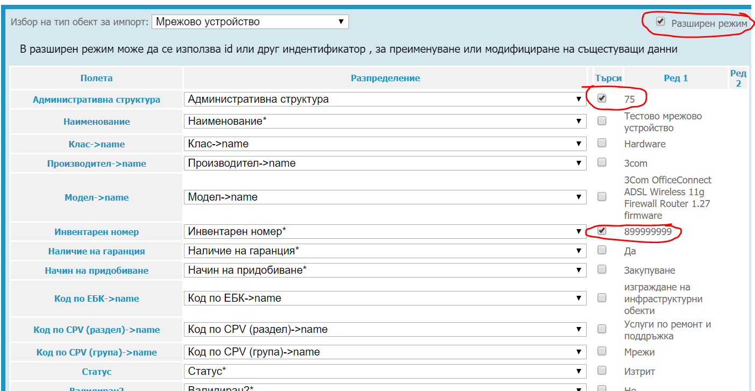
Стъпка 3: Разпределение на данните
Избираме тип обект за импорт -> Физически сървър. Слагаме отметка "Разширен режим"

Проверяваме дали всички полета съвпадат.
Ако някое от полетата липсва в разпределение, отбележете "разширен режим". За да имаме успешен импорт трябва всяко поле от колона "Полета" да отговоря на полето от колона "Разпределение"

Важно:
При импорт на нови данни трябва да имаме предвид кои полета желаем да са уникални. (Задължителни са "Административна структура" и "Инвентарен номер").
1. Ако искаме да обновим съществуващ запис. Пример - Имаме вече създадена станция "Настолен компютър HP". Отбелязваме с oтметка в колонка "Търси". Търсене по критерий "Наименование". При съвпадение с "Наименование". записът се презамества.

2. Ако искаме да създадем нов запис с наименование "Настолен компютър HP" при вече съществуващ такъв, отбелязваме в ред "Търси" "Наименование" + още едно уникално поле (пример:"Инвентарен номер") по което се различават данните и системата трябва да търси съвпадение. Възможни са N на брой уникални полета.

За да приключим стъпка 3 натискаме бутон"Симулирай импорт".
Стъпка 4
При коректен шаблон статусът е със знак "+" и натискаме бутон "Импортиране"

